CFRS
Để thực hiện test cfrs thì mính sẽ tạo ra 1 server có 1 form chứa URL cần test.
Khi thực hiện test thì mình sẽ mở ít nhất 2 tab trình duyệt.

1 tab để truy cập vào url muốn test
1 tab để truy cập server của mình chưa 1 form có đường dẫn tới web chứ url mình cần test
 |  |  | Để có dữ liệu thêm vào tạo ra các file html để tạo 1 server mình có viết một tool nhỏ ở dưới

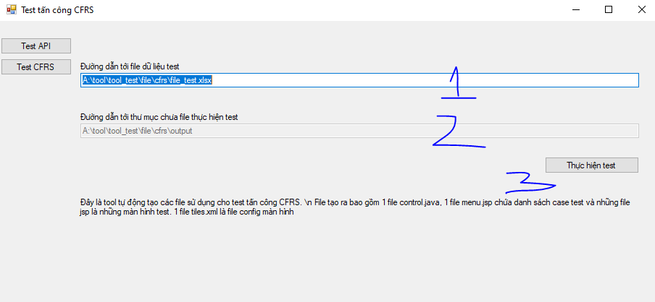
 |  |  | Tool này sẽ có 2 chức năng: 1 là test API, 2 là test CFRS

 |  |  | Cả 2 phần này đề dó 2 text:

 |  |  | 1: đường dẫn tới file test
 |  |  | 2: đường dẫn chứa file kết quả hoặc là file cần chạy test

Sau khi mn ấn button Thực hiện test thì tại textbox(2) sẽ có 1 path dẫn tới thư mục chưa file cần thêm vào server.

ở đường ẫn kết quả mình sẽ có 3 thư mục: control chứa file controller, jsp chứa các file jsp có form để thực hiện test, xml là file config dường dẫn gọi tới ở control

Mình sẽ copy file trong thư mục control ở trên ghi đề thư mục controller của project
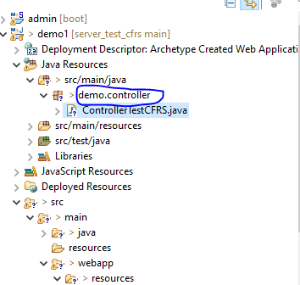

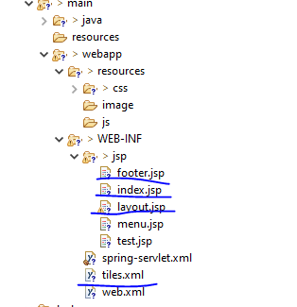

Tại thư mục xml của kết quả test mình sẽ copy vào WEB-INF ghi đề file tiles.xml | Tại thư mục jsp tương tự mình sẽ copy bảo vào thư mục jsp ở dưới.

Đây là file config url | các file jsp mình vừa copy là file chứa form cần test

 | Chú ý:
 |  | đương được xóa footer.jsp, index.jsp, layout.jsp

 |  | Đường còn tất cả các file còn lại ở thư mục jsp sẽ được tạo ra ở thư mục jsp sau khi chạy tool

Sau khi thêm tất cả các file => chạy server java mình sẽ được giao diện như thế này

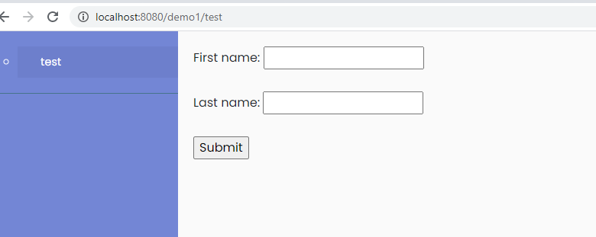
 | ở phía bên trái là tên của test case
 | phía bên trái là một form có action chứa url mình muốn test

 | Để thực hiện test thì tiến hành nhập form như bình thường và ấn submit.

 | Nếu subit thực hiện bình thowngf thì đang bị lỗi CFRS

